Sheet1
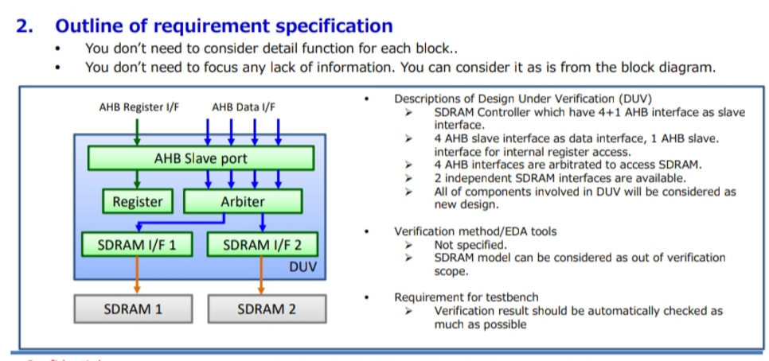

1. Internal register access I/F :
- Access all register with properly bus timing(timing between R/W cycles, timing input/output affect) .
- Access register in clock range : Min -> Max Frequency.
- Register function . (correlate with whole block function).
2. AHB data I/F:
- AHB Slave protocol.
3. Arbiter function:
- Routing from 4 AHB I/F to SDRAM I/F 1 and 2.
4. SDRAM I/F:
- SDRAM access (protocol , timing).
5. Combine test whole block function:
- Both SDRAM I/F 1 & SDRAM I/F 2 work.
- Only SDRAM I/F 1 or 2 work.
- Runtime switching bw SDRAM I/F 1 and 2.

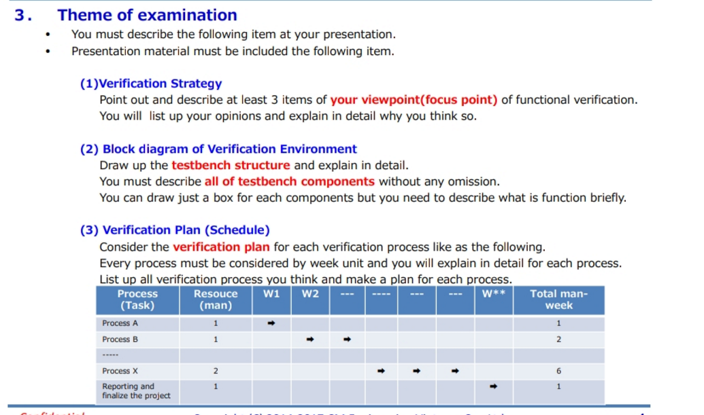

TEST

AHB master test config
Regiser test config

Regiser access sequence
AHB master sequence

SDRAM VIP config 1
SDRAM VIP config 2
Phần này mày tự lên plan và để ý những điểm sau:
- Nếu là new IP, thì từ lúc bắt đầu tới lúc kết thúc 1 IP(độ phức tạp mức
độ vừa ví dụ như I2C , SPI) thì cần khoảng 4-6 tháng. IP khó thì cỡ 9 tháng tới 1 năm hơn
- Mày tìm hiểu khái niệm về 2 loại coverage : Functional coverage và code coverage.
- Ví dụ plan là 15 tuần : thì tuần thứ 12 là mày set target là Functional coverage đạt 100%. Tuần thứ
13, 14 là code coverage đạt 100%. (task này gọi là improve coverage: chạy xem thử mình còn thiếu test cáe
nào ko, nếu thiếu thì phân tích là do đâu, và tạo thêm test mới để cover nó). Coverage càng cao thì độ tin tưởng vào
IP verifiaction càng cao( cái này để giúp mày tìm ra lỗ hổng trong verification, và giúp manager/peer đánh giá kết quả).-> tìm hiểu thêm về coverage nha cu
- Tuần thứ 15 là chạy regression, có thể viết 1 script hỗ trợ tự động chạy random với nhiều seed khác nhau, và auto report kết quả.
- tuần cuối thì review luôn. dkm peer review.

ENV

Env config
start
Scoreboard
start

Register access Agent
Sequencer
Driver
Monitor
Reg I/F
AHB master Agent
Sequencer
Driver
Monitor
AHB I/F

Cfg
Cfg
Register access Agent
Monitor
AHB master Agent
Monitor
SDRAM Agent 1
Monitor
SDRAM Agent 2
Monitor
Detect which AHB I/F is select and which SDRAM I/F select (output of Arbiter)
AHB data read/write
Data read/write
Data read/write
Compare
Run phase
Report phase
Scoreboard
SDRAM Agent 1
Driver
Monitor
SDRAM I/F
SDRAM Agent 2
Driver
Monitor
SDRAM I/F

Cfg
Cfg

tb_top
DUT
Reg I/F
AHB I/F
SDRAM I/F 1
SDRAM I/F 2

uvm_config_db#(...):set()

Note:
Assume that we have 3 VIPs (Verification IP) available : AHB master VIP, SDRAM VIP, Register access VIP.
(for Tinh : VIP ~= UVC (UVM verification component) là 1 tập hợp component viết bằng UVM/SV dùng để mô tả hành vi
1 protocol nào đó hoặc stimulus input/monitor output, nói tóm lại ng ta build ra nó để gắn nó với IP dùng để verify IP.
Ví dụ muốn verify I2C master, thì phải build I2C slave VIP(nếu có rồi thì xài lại, ko phải lúc nào cũng build mới
- Register access VIP : mày hiểu nếu gắn IP này lên SoC/MCU thì CPU sẽ control IP thông qua bus đọc ghi thanh ghi -> ở môi trường verify IP, mình ko có
CPU như trên SoC, nên sẽ tạo ra 1 VIP giả lập những task đọc/ghi thanh ghi ).

- Verification env structure contains 2 main parts:
+ Class-base : base test, env, config, scoreboard
+ Test top (contains DUT and interface)
- Test and DUT communicate via interface, use uvm_config_db::set/get methods.
- tb_top:
+ DUT(Device under test): This IP.
+ Reg I/F : connect to register interface of DUT, control by Register VIP (register access agent).
+ AHB I/F : connect to AHB interface of DUT, control by AHB master VIP (AHB master agent).
+ 2 SDRAM I/F : connect to SDRAM interface, control by SDRAM VIPs(.....)
+ this is where run_test is called, clock/reset is generated, glue logic to adapt with VIPs....
- Test : this is base test extends from uvm_test, other test have to extends from this base test with
modification of some configs, run_phase,.....
+ base test contains handle of env component.
+ base test contains some config, which will be pass to lower hierarchy and can be changed in each
derived test.
- env:
+ Env config : this config contains configs for VIPs( setting address width for Register access agent, or
setting SDRAM size), enable/disable its child component : scoreboard, SDRAM VIPs, ....These configs c
can be set from base test also.
- VIPs:
+ VIPs modeling the corresponding function, communicate with DUT via interface.
+ Each VIP has monitor- with TLM port, can be connected to Scoreboard. Monitor will monitor transactions
between VIP and DUT, record transaction and send to scoreboard via write method.
- Scoreboard : xem hình bên cạnh

